Sheet1
名称 | 条码 | 产地 | 价位 | 数量 | 总金额
①中华（硬） | 6901028075015 | 上海中烟 | 381.6 | 9 | 3434.4
①中华（软） | 6901028075022 | 上海中烟 | 583 | 1 | 583
①中华（细支） | 6901028212229 | 上海中烟 | 424 | 1 | 424
①中华（双中支） | 6901028018722 | 上海中烟 | 424 | 3 | 1272
②芙蓉王（硬） | 6901028193504 | 湖南中烟 | 218.36 | 5 | 1091.8
②芙蓉王（硬细支） | 6901028201728 | 湖南中烟 | 225 | 2 | 450
③玉溪（软） | 6901028317177 | 云南中烟 | 201.4 | 5 | 1007
③玉溪（细支清香世家） | 6901028054447 | 云南中烟 | 225 | 1 | 225
④黄金叶（天叶） | 6901028169967 | 河南中烟 | 678.4 | 4 | 2713.6
④黄金叶（天叶细支） | 6901028165860 | 河南中烟 | 848 | 4 | 3392
④黄金叶（天香） | 6901028163590 | 河南中烟 | 339.2 | 2 | 678.4
④黄金叶（天香细支） | 6901028165365 | 河南中烟 | 455.8 | 3 | 1367.4
④黄金叶（细支浓香） | 6901028164801 | 河南中烟 | 263 | 7 | 1841
④黄金叶（黄金细支） | 6901028162968 | 河南中烟 | 225 | 2 | 450
④黄金叶（软大金元） | 6901028163538 | 河南中烟 | 188.68 | 2 | 377.36
④黄金叶（小黄金） | 6901028165693 | 河南中烟 | 201.4 | 2 | 402.8
④黄金叶（金丝路） | 6901028165570 | 河南中烟 | 158 | 4 | 632
④黄金叶（爱尚） | 6901028165242 | 河南中烟 | 139.92 | 5 | 699.6
④黄金叶（商鼎） | 6901028172509 | 河南中烟 | 175 | 5 | 875
④黄金叶（硬帝豪） | 6901028169219 | 河南中烟 | 97 | 2 | 194
④黄金叶（硬红旗渠） | 6901028169356 | 河南中烟 | 97 | 5 | 485
④黄金叶（炫尚） | 6901028161817 | 河南中烟 | 175 | 6 | 1050
⑤黄山（微商新概念细支） | 6901028125970 | 安徽中烟 | 339.2 | 4 | 1356.8
⑥云烟（黑金刚印象） | 6901028331296 | 云南中烟 | 466.4 | 1 | 466.4
⑥云烟（软珍品） | 6901028045919 | 云南中烟 | 206.7 | 2 | 413.4
⑥云烟（细支云龙） | 6901028339957 | 云南中烟 | 129.3 | 2 | 258.6
⑥南京（细支九五） | 6901028112987 | 江苏中烟 | 678.4 | 1 | 678.4
⑦南京（雨花石） | 6901028111546 | 江苏中烟 | 455.8 | 3 | 1367.4
⑦南京（十二钗烤烟） | 6901028062329 | 江苏中烟 | 243.8 | 3 | 731.4
⑧利群（硬） | 6901028207850 | 浙江中烟 | 228.96 | 6 | 1373.76
⑧利群（软长嘴） | 6901028120708 | 浙江中烟 | 318 | 6 | 1908
⑧利群（长嘴） | 6901028118828 | 浙江中烟 | 190.8 | 8 | 1526.4
⑧利群（软红长嘴） | 6901028207508 | 浙江中烟 | 190.8 | 2 | 381.6
⑧利群（软蓝） | 6901028216166 | 浙江中烟 | 158 | 6 | 948
⑧利群（江南韵） | 6901028121828 | 浙江中烟 | 225 | 4 | 900
⑧利群（西湖恋） | 6901028217125 | 浙江中烟 | 201.4 | 3 | 604.2
⑧利群（夜西湖） | 6901028121521 | 浙江中烟 | 158 | 2 | 316
⑨黄鹤楼（软蓝） | 6901028180580 | 湖北中烟 | 164.3 | 2 | 328.6
⑨黄鹤楼（硬8度） | 6901028187343 | 湖北中烟 | 158 | 5 | 790
⑨黄鹤楼（硬峡谷柔情） | 6901028181457 | 湖北中烟 | 263 | 3 | 789
⑨黄鹤楼（硬奇景） | 6901028219174 | 湖北中烟 | 238.5 | 3 | 715.5
⑨黄鹤楼（硬峡谷情细支） | 6901028188029 | 湖北中烟 | 263 | 3 | 789
⑨黄鹤楼（软珍品） | 6901028180009 | 湖北中烟 | 530 | 3 | 1590
⑨黄鹤楼（硬珍品） | 6901028179324 | 湖北中烟 | 339.2 | 3 | 1017.6
苏烟（软金砂） | 6901028114455 | 江苏中烟 | 381.6 | 1 | 381.6
贵烟（跨越） | 6901028221450 | 贵州中烟 | 201.4 | 5 | 1007

宋代官窖 |  | 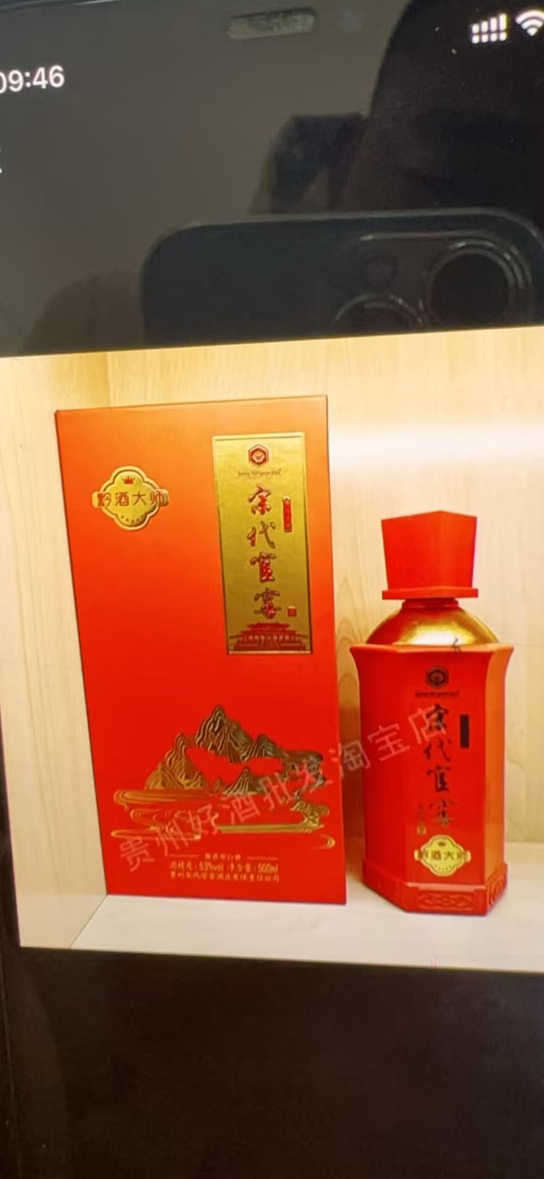 | 260 | 6 | 1560
师酿酱酒 | 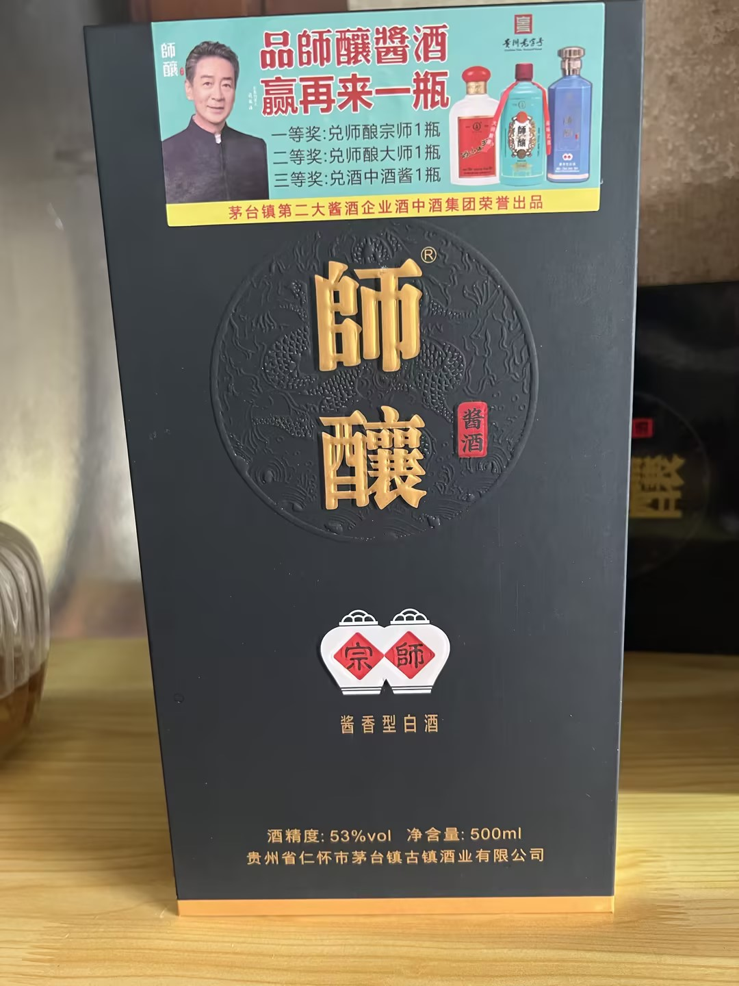 | 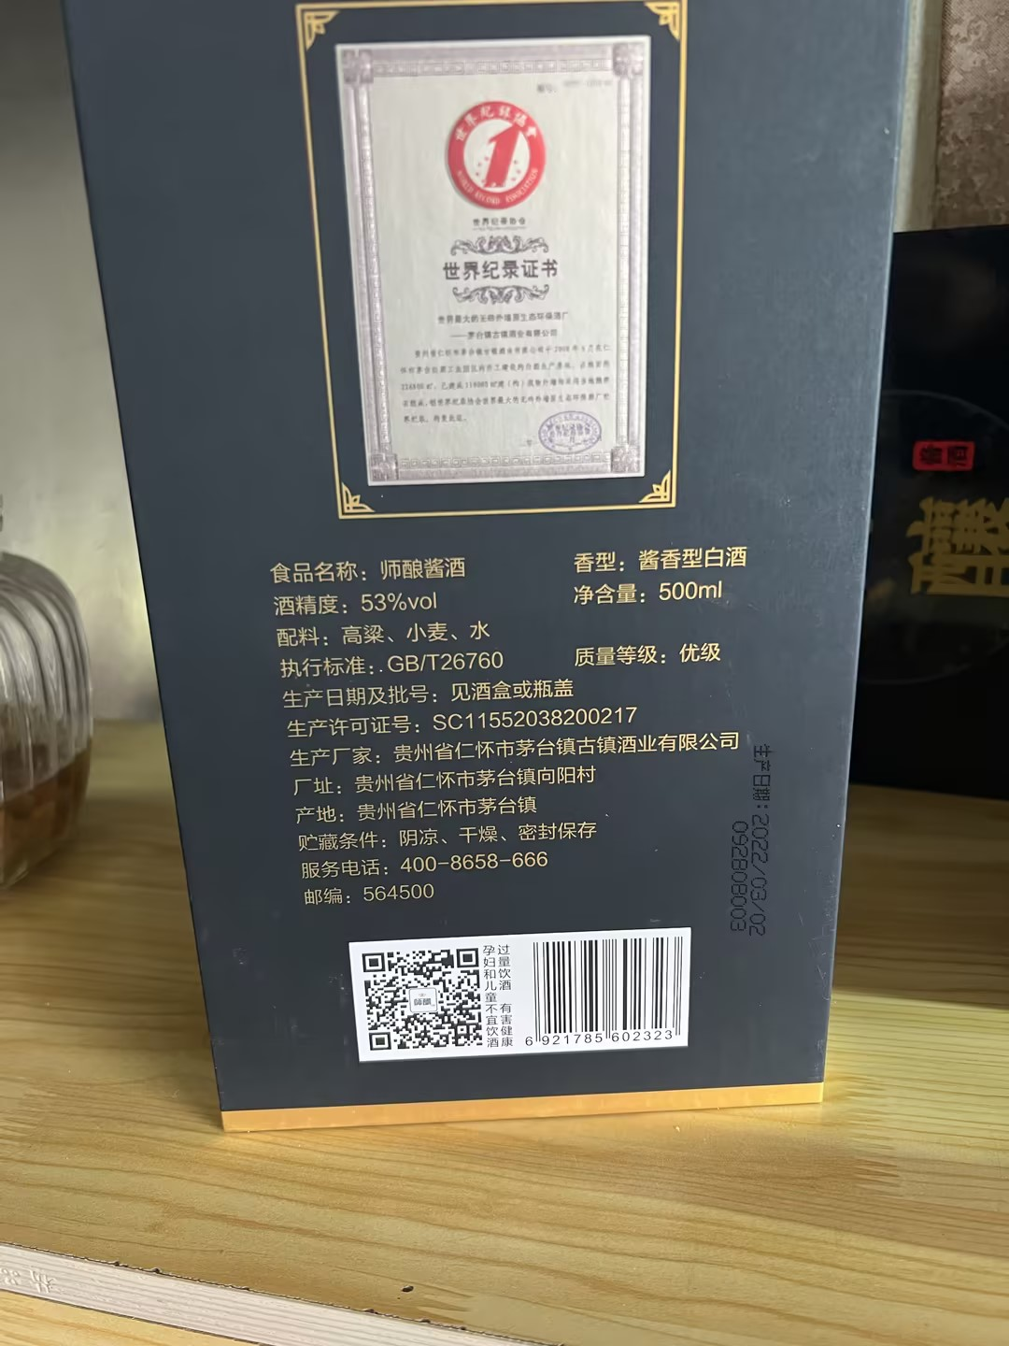 | 180 | 4 | 720

VIVO X20 |  |  | 100 | 1 | 100
VIVOＸ７Plus |  |  | 75 | 1 | 75
备用手机 |  |  | 40 | 4 | 160

现金 |  |  |  |  | 2000

